상품제안서
핏라인보틀 핸디 500 | 상품코드: S12386

 |  |  |  |  |  |  | 02-713-8555 | www.synergygift.co.kr
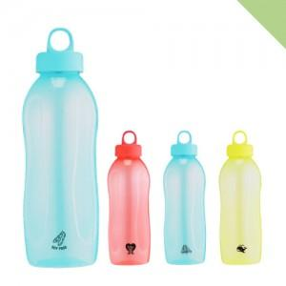

【상세/제작정보】 | <p><span style="font-size: 12pt;">* 본 제품은 인쇄면적이 좁아서 라벨지 부착과 무지제품 권장드립니다.</span>&nbsp;</p>

【인쇄/포장옵션】 | 실크 / 포장지포장

【공급단가】 | 수량 | 100~ | 500~ | 1,000~ | 3,000~ | 5,000~
*VAT별도 | 단가 | 2,080원 | 2,040원 | 2,000원 | 1,920원 | 1,840원

【상품 URL】 | https://www.synergygift.co.kr:443/src/goods_detail.php?gdno=17752

